상품제안서
플레이고 MH30 4in1 USB 3.0 C타입 멀티허브 | 상품코드: F25512

 |  |  |  |  |  |  | 02-412-0044 | www.easy1.co.kr
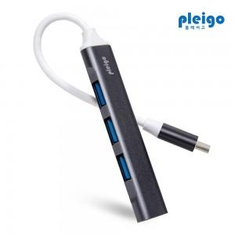

【상세/제작정보】

【인쇄/포장옵션】 | 풀칼라 / 포장지포장

【공급단가】 | 수량 | 100~ | 300~ | 500~ | 1,000~ | 3,000~
*VAT별도 | 단가 | 4,310원 | 4,240원 | 4,140원 | 4,040원 | 3,970원

【상품 URL】 | http://www.easy1.co.kr/src/goods_detail.php?gdno=25512

